9 Op y Mant
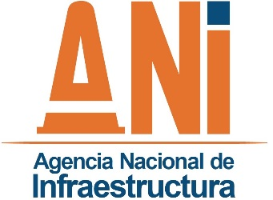 |  | SISTEMA INTEGRADO DE GESTION |  |  |  | CÓDIGO | GCSP-F-169
 |  | PROCESO | GESTIÓN CONTRACTUAL Y SEGUIMIENTO DE PROYECTOS DE INFRAESTRUCTURA DE TRANSPORTE |  |  | VERSIÓN | 001
 |  | FORMATO | CONTROL ANUAL DE ATENCIONES MECÁNICAS |  |  | FECHA | 2015-02-12

Proyecto: |  |  |  |  | Periodo seguimiento:
Interventoría:

CONTROL ANUAL DE ATENCIONES MECÁNICAS

1. TIPOS DE DAÑOS MECÁNICOS ASISTIDOS
No. | TIPO DE DAÑO ATENDIDO |  | NÚMERO DE ATENCIONES |  | OBSERVACIONES
 |  |  | EN EL PERIODO | ACUMULADO ANUAL
 | Accesorios Externos
 | Accidentado
 | Bomba
 | Caja de Cambios
 | Carburacón
 | Dirección
 | Eléctrico
 | Embrague
 | Frenos
 | Inyección
 | Llanta
 | Motor
 | Refrigeración
 | Rodamientos
 | Sistema de Aire
 | Suspensión
 | Transmisión
 | Servicios de Grúa a vehiculos averiados

 |  |  |  |  |  | Fecha: ___________________________
Desarrollo: |  |  |  |  | Revisó:

